M I 7 - j21 SH

Statistisches Amt
für Hamburg und Schleswig-Holstein

 | STATISTISCHE BERICHTE
 | Kennziffer: M I 7 - j 21 SH

Kaufwerte landwirtschaftlicher Grundstücke
in Schleswig-Holstein 2021

 | Herausgegeben am: 2. März 2023

Erläuterungen (S.4)
Erläuterungen
Die Statistik der Kaufwerte für landwirtschaftliche Grundstücke (KWL-Statistik) gibt als eine Art „Grundstückswechselstatistik“ einen Überblick über den Markt für landwirtschaftliche Grundstücke in Deutschland. Es werden die Merkmale und Strukturen der im Berichtszeitraum vollzogenen Transaktionen zu landwirtschaftlichen Grundstücken ausgewiesen. Die Statistik liefert wichtige Informationen u.a. hinsichtlich der Anzahl der Kauffälle, der veräußerten Fläche, der Kaufsumme und des durchschnittlichen Kaufwertes für landwirtschaftliche Grundstücke nach Regionen in tabellarischer Form.
Neukonzeption der Kaufwerte-Statistiken ab dem Berichtsjahr 2021
Die Statistik der Kaufwerte für landwirtschaftliche Grundstücke wurde neu konzipiert. Grund hierfür sind neue Anforderungen von Eurostat. Die überarbeitete Statistik hat ab dem Berichtsjahr 2021 Gültigkeit. Eine Revision zurückliegender Ergebnisse findet nicht statt.
Im Mittelpunkt der Überarbeitung der Statistik der Kaufwerte für landwirtschaftliche Grundstücke standen begriffliche und definitorische Anpassungen, Standardisierungen von Merkmalsausprägungen sowie die Aufnahme von Merkmalen.
Jeder Kauffall ist gesondert zu erfassen. Dies gilt auch, wenn in einem Kaufvertrag mehrere Grundstücke mit jeweils eigenem Kaufpreis aufgeführt sind. Sofern ein Gesamtkaufpreis für mehrere Grundstücke innerhalb eines Kaufvertrags vorliegt, ist lediglich ein Kauffall zu erfassen. Es wurde ein neues Merkmal aufgenommen, ob es sich um einen Gesamtpreis für mehrere Flurstücke handelt.
Es sind Kauffälle nach der Abgrenzung der „Landwirtschaftlich genutzten Fläche“ und nicht mehr der „Fläche der landwirtschaftlichen Nutzung“ zu übermitteln.
Zur Erfassung der Fläche des Grundstücks werden mehrere Flächenarten erhoben: die Gesamtfläche und darunter Ackerland, Dauergrünland und sonstige landwirtschaftlich genutzte Fläche.
Die Abfrage, ob das veräußerte Grundstück „mit Gebäude und Inventar“ oder „mit Gebäude und ohne Inventar“ oder „ohne Gebäude und ohne Inventar“ verkauft wurde, entfällt. Stattdessen wurde ein neues Merkmal aufgenommen, ob neben dem Grund und Boden weitere Gegenstände oder Rechte und Pflichten mitveräußert wurden und Bestandteil des Gesamtpreises sind (lediglich mit „Ja“ oder „Nein“ zu beantworten).
Neu hinzugekommen ist die Abfrage, ob es sich bei dem Erwerber/der Erwerberin und dem Veräußerer/der Veräußerin um einen Landwirt/eine Landwirtin oder einen Nicht-Landwirt/eine Nicht-Landwirtin handelt. Die Angabe „Unbekannt“ ist möglich.
Die Abfrage zu den Werten von Gegenleistungen (Geldleistung, Hypotheken usw.) entfällt.
Das neue Merkmal „Familiäre Beziehung” enthält das Verwandtschaftsverhältnis sowie Ehe- und Lebenspartner/in.
Die Abfrage, ob die gekaufte/verkaufte „Landwirtschaftlich genutzte Fläche“ auch künftig für die landwirtschaftliche Nutzung vorgesehen ist wird aufgenommen, ebenso die Abfrage, ob es sich um einen ungewöhnlichen Geschäftsverkehr handelt.
Im Rahmen der Neukonzeption wurde nicht nur der Merkmalskatalog überarbeitet, sondern auch das Veröffentlichungsprogramm entsprechend angepasst, sodass die Tabellen ab 2021 anders aufgebaut sind als bisher.
Auf nationaler Ebene werden weiterhin die Kaufwerte je Hektar auf der jeweiligen regionalen Ebene veröffentlicht. Die flächengewichteten Ergebnisse für Eurostat werden künftig als „Europäisch harmonisierte Kaufwerte für landwirtschaftliche Grundstücke“ durch das Statistische Bundesamt veröffentlicht und den Statistischen Landesämtern zur Verfügung gestellt. Dies wird jedoch voraussichtlich erst ab dem Berichtsjahr 2022 der Fall sein.
Weitergehende Informationen zu den methodischen Weiterentwicklungen finden Sie in der Ausgabe 4/2021 der Zeitschrift Wirtschaft und Statistik unter www.destatis.de.
Link zu Wirtschaft und Statistik 4/2021:
www.statistischebibliothek.de/mir/receive/DE Ausgabe_mods_00004550
Bei der ersten Erhebung nach Neukonzeption im Berichtsjahr 2021 kam es bei der Zuordnung der neuen Flächenarten Ackerland, Dauergrünland und sonstiger landwirtschaftlich genutzter Fläche zu einigen inhaltlichen sowie technischen Schwierigkeiten. Daher werden für das Berichtsjahr 2021 lediglich Tabellen für die Gesamtfläche sowie die gesamte landwirtschaftlich genutzte Fläche (=Ackerland + Dauergrünland + sonstige landwirtschaftlich genutzte Fläche) veröffentlicht. Wegen konzeptioneller Fragen zur korrekten Erfassung der Ertragsmesszahl bei den verschiedenen Flächenarten und bei Kauffällen mit mehreren Flurstücken, wird vorerst auch auf die Veröffentlichung der (durchschnittlichen) Ertragsmesszahl verzichtet.
Rechtsgrundlagen und andere Vereinbarungen
Gesetz über die Statistik für Bundeszwecke (Bundesstatistikgesetz - BStatG);
Gesetz über die Preisstatistik (PreisStatG);
SAIO: Statistics on Agricultural Input and Output)
In den jeweils geltenden Fassungen
Der Wortlaut der nationalen Rechtsvorschriften in der jeweils geltenden Fassung ist unter www.gesetze-im-internet.de zu finden.
Die KWL-Statistik ist eine dezentrale Vollerhebung, die jährlich durchgeführt wird. Auskunftspflichtig sind die Finanzämter oder Gutachterausschüsse für Grundstückswerte (GAA). In Schleswig-Holstein übermitteln die Finanzämter die Daten. Sie erhalten von den Notaren Kenntnis über alle beurkundeten Grundstückskaufverträge und fertigen u.a. auf dieser Grundlage die Meldungen an das Statistische Amt.
Erhebungsbereich
Erfasst werden Veräußerungsfälle von landwirtschaftlicher Flächen mit mindestens 0,1 Hektar. Dabei bleiben folgende Fälle unberücksichtigt:
Grundstücksflächen innerhalb eines Flächennutzungs- oder Bebauungsplanes einer Gemeinde, die als baureifes Land, Rohbauland (Bauerwartungsland), Industrieland, Land für Verkehrszwecke oder Freiflächen (z.B. Parkanlagen, Spielplätze) verkauft werden oder deren Preise sie als solche kennzeichnen. Derartige Grundstücksveräußerungen sind im Rahmen der Statistik der Kaufwerte für Bauland erfasst;
Verkäufe von landwirtschaftlichen Hofstellen (Wohn-, Wirtschaftsgebäude, Hofraum und Hausgarten) ohne landwirtschaftlich genutzte Flächen;
Verkäufe von lebendem und totem Inventar allein;
Grundstückserwerbe unter besonderen Bedingungen, die im Grunderwerbsteuergesetz (GrEstG) sowie in den Grunderwerb-steuergesetzen der Länder geregelt sind;
Preisbegünstigte Grundstücksveräußerungen im Sinne der Flächenerwerbsverordnung (FlErwV). Diese Verkäufe werden durch die Boden-verwertungs- und -verwaltungsgesellschaft mbH/Bundesanstalt für vereinigungsbedingte Sonderaufgaben erfasst, gesammelt und ausgewertet.
Begriffe und Definitionen
Gesamtfläche
Gesamtfläche des veräußerten Grundstücks nach der Definition der „Landwirtschaftlich genutzten Fläche“ (LF) und weiterer mitveräußerter Flächen, die nicht unter diese Abgrenzung fallen (sofern mindestens 90 % auf die landwirtschaftliche Nutzung entfallen).
Landwirtschaftlich genutzte Fläche (LF)
Die LF umfasst Flächen des Ackerlandes, Flächen des Grünlandes sowie garten- und weinbaulich genutzte Flächen.
Ackerland
Ackerland einschließlich gärtnerische Kulturen, Erdbeeren und Gartenbauerzeugnisse unter hohen begehbaren Schutzabdeckungen sowie aus der landwirtschaftlichen Erzeugung genommenes Ackerland.
Grünland
„Dauergrünland" beinhaltet Flächen, die durch Einsaat oder durch Selbstaussaat zum Anbau von Gräsern oder anderen Grünfutterpflanzen genutzt und mindestens fünf Jahre nicht als Acker genutzt werden.
Sonstige landwirtschaftlich genutzte Fläche
Alle landwirtschaftlich genutzten Flächen zusammengefasst, die gemäß der vorangestellten Definition nicht „Ackerland“ oder „Dauergrünland“ sind.
Kaufwert
Der durchschnittliche Kaufwert je ha LF errechnet sich als Quotient der Summe der Kaufwerte und der Summe der gekauften Fläche (gewogener Mittelwert). Der Begriff „Preis” wird in dieser Statistik nicht verwendet, weil die landwirtschaftlichen Grundstücke nicht eindeutig in Qualität und Quantität definiert sind. Wegen der Verschiedenartigkeit der Grundstücke (Bodengüte, Lage etc.) ist eine Verdichtung zu einem durchschnittlichen Preis für landwirtschaftliche Grundstücke nicht möglich. Aus diesen Gründen werden in dieser Statistik nur die Begriffe Kaufwert und Kaufwert je ha LF verwendet.
Ertragsmesszahl (EMZ)
Die EMZ kennzeichnet die naturale Ertragsfähigkeit des Bodens aufgrund der natürlichen Ertragsbedingungen. Sie wird anhand der Ergebnisse der amtlichen Bodenschätzung berechnet. Sie bildet die Grundlage für die Einheitsbewertung und damit für die Besteuerung des land- und forstwirtschaftlichen Vermögens.
Veröffentlichungsumfang
Die Ergebnisse der Kaufwerte landwirtschaftlicher Grundstücke für das Berichtsjahr 2021 werden ausschließlich für die Gesamtfläche sowie die Gesamt LF veröffentlicht. In Schleswig-Holstein entspricht die Gesamt LF der Gesamtfläche.
Vergleichbarkeit
Durch die langfristig feststehenden Erhebungs-merkmale ist die zeitliche Vergleichbarkeit von 1974 bis einschl. 2020 gegeben (siehe Tabelle 4 Veräußerungsfälle ohne Gebäude und ohne Inventar in Schleswig-Holstein 1974 - 2020).
Die Neukonzeption der Statistik hat zur Folge, dass eine direkte Vergleichbarkeit mit den Werten vor 2021 nur noch bedingt möglich ist und somit eine Einschränkung der zeitlichen Vergleichbarkeit besteht d.h. mit dem Berichtsjahr 2021 wird eine Neufassung der langen Reihe mit dem aktuellen Merkmalskranz veröffentlicht (siehe Tabelle 5).

Naturraumkarte (S.7)
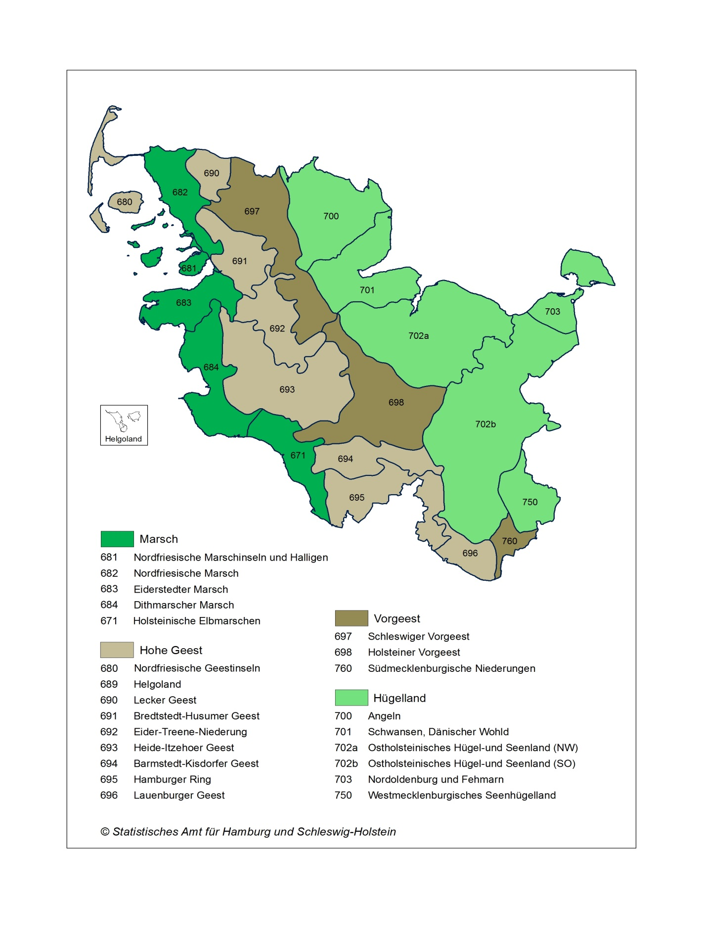
Hauptnatur- und Naturräume in Schleswig-Holstein

 | Statistische Zuordnung: Gemeinden, die in mehreren Naturräumen liegen, werden einem Naturraum zugeordnet
 | Stand: 2022

